DATOS
 |  |  | Avalúo: | 00002-10-24
2024-10-18

AVALÚO DE MEJORAS
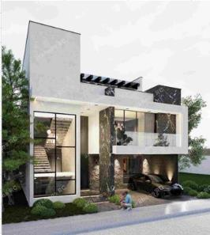

I. | INMUEBLE QUE SE VALÚA | CASA CAVALIA

PROPIETARIO: |  | Confidencial
VALUADOR: |  | Arq. Ruth Sarai Flores Ovalle
NO. SOCIO COLEGIO DE VALUADORES:
ESPECIALIDAD:
FECHA DEL AVALÚO: |  | 2024-10-18
UBICACIÓN DEL INMUEBLE: |  | Cavalia ResidenciaL
LOTE: |  | 16
MANZANA: |  | A1
RÉGIMEN DE PROPIEDAD: |  | Privada
OBJETO DEL AVALÚO: |  | Estimar el valor comercial de las mejoras
PROPÓSITO DEL AVALÚO: |  | Cálculo del ISR
CUENTA CATASTRAL:
CUENTA PREDIAL:
FOLIO REAL:
ESCRITURA: |  | No se proporcionó

$ | VALOR REFERIDO A | FEBRERO DE 2020 |  | $5,324,825.79 | PESOS

UBI
 |  |  | Avalúo: | 00002-10-24
2024-10-18

II. | CARACTERÍSTICAS URBANAS

CLASIFICACIÓN DE ZONA: |  | CONSOLIDACIÓN Y MEJORARMIENTO
TIPOS DE CONSTRUCCIÓN: |  | VIVIENDA UNIFAMILIAR
ÍNDICE DE SATURACIÓN: |  | 80%
POBLACIÓN: |  | ALTA
CONTAMINACIÓN AMB.: |  | BAJA
USO DE SUELO: |  | HABITACIONAL
VÍAS DE ACCESO E IMPORT.: |  | CARRETERA BUENA VISTA-GRACIAS A DIOS
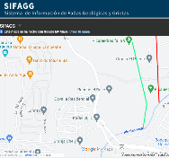
SERVICIOS PÚBLICOS:

EQUIPAMIENTO URBANO:
(RADIO DE 500 m)

III. | TERRENO

TRAMO DE CALLES TRANSVERSALES, LIMÍTROFES Y ORIENTACIÓN
NORESTE: | C. PURA SANGRE
SURESTE: | C. CAVALIA
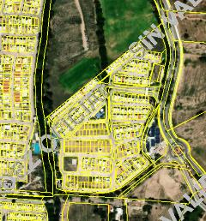
SUROESTE: | ÁREA COMÚN
NOROESTE: | CIRCUITO PRIETO AZABACHE

MEDIDAS Y COLINDANCIAS DEL TERRENO
NORESTE: | 8.38 m | LOTE 10 DE LA SUBDIVISION
SURESTE: | 17.00 m | LOTE 12 DE LA SUBDIVISION
SUROESTE: | 11.00 m | ÁREA COMÚN
NOROESTE: | 4.01 m | CIRCUITO PRIETO AZABACHE

TOPOGRAFÍA Y CONFIG. |  | TERRENO REGULAR PLANO
CARACT. PANORÁMICAS |  | SEMIRURAL
SERVIDUMBRES Y RESTRICC.: |  | NINGUNA APARENTE
FALLAS
NO SE APRECIAN FALLAS CERCANAS SEGÚN EL SISTEMA DE
INFORMACION DE FALLAS GEOLOGICAS Y GRIETAS (SIFAGG)
GEORREFERENCIA
x=776321 y=2424458
21°54'09.6"N 102°19'32.0"W

CONC
 |  |  |  | Avalúo: | 00002-10-24
2024-10-18

X. | RESUMEN DE VALORES

ENFOQUE COMPARATIVO DE MERCADO (V. COMPARATIVO DE MERCADO) |  |  |  |  |  | NO APLICA
ENFOQUE DE COSTOS (V. FÍSICO O DIRECTO, NETO DE REPOSICIÓN) MERCADO) |  |  |  |  | $6,807,165.00
ENFOQUE DE INGRESOS (V. DE CAPITALIZACIÓN DE RENTAS) |  |  |  |  |  | NO APLICA

XI. | CONSIDERACIONES PREVIAS A LA CONCLUSIÓN

DECLARACIONES:
PARA OBTENER EL VALOR DEL TERRENO, SE REALIZÓ INVESTIGACIÓN Y HOMOLOGACIÓN CON TERRENOS DE CARACTERÍSTICAS SIMILARES. SE ESTIMA EL VALOR FÍSICO O DE REPOSICIÓN DEL INMUEBLE, FUNDADO EN ANÁLISIS DE COSTOS Y PRESUPUESTOS ACTUALIZADOS DE CONSTRUCCIONES ESPECIALES Y SIMILARES A LAS ESPECIFICADAS DEL INMUEBLE QUE SE ANALIZA PARA EL ENFOQUE DE MERCADO SE REALIZÓ INVESTIGACIÓN Y HOMOLOGACIÓN CON INMUEBLES SIMILARES EN LA LOCALIDAD

XII. | CONCLUSIÓN

VALORES ACTUALES

VALOR ACTUAL DE LAS MEJORAS |  |  |  |  | $6,807,165.00

VALORES REFERIDOS A |  |  | FEBRERO DE 2020
INPC | FEBRERO 2020 |  | 106.447 | FACTOR | 0.78223838918
INPC | OCTUBRE DE 2024 |  | 136.08

VALOR REFERIDO DE LAS MEJORAS |  |  |  |  | $5,324,825.79
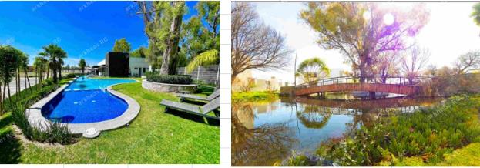

VALUADOR |  | RUTH SARAI FLORES OVALLE |  | CED. PROF. ARQ. |  | 12519984
ESPECIALIDAD |  | INMUEBLES |  | CED. ESP. V.
N° REG. COL. VAL. EDO. DE AGS. |  |  |  | CED. MTR. VAL.

CROQUIS
 |  | Avalúo: | 00002-10-24
2024-10-18

XIII. | CROQUIS
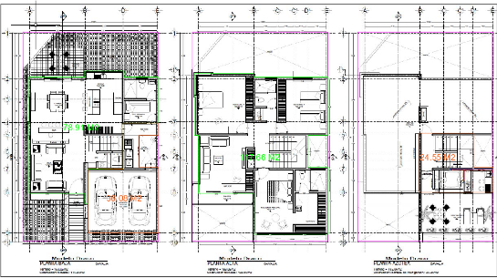

XIV. | REPORTE FOTOGRÁFICO

